Sheet1

 |  |  |  | Purchase Order

 |  |  | PO No.
 |  |  | Date
 |  |  | REF Q / NO.
 |  |  | Project Name

Vendor |  |  |  | Ship To

Part Number |  | Description |  | Q'ty | Unit Price | Discount | Amount
 |  | รายละเอียด |  | จำนวน | ราคาต่อหน่วย | ส่วนลด | จำนวนเงิน

 |  |  |  |  | SubTotal |  | 0.00
หมายเหตุ
Payment Term : | ครบกำหนด 60 วันนับจากวันที่ออกใบแจ้งหนี้ |  |  |  | Discount |  | 0.00
Delivery :
Validity : |  |  |  |  | Total |  | 0.00
Warranty :
 |  |  |  |  | VAT 7% |  | 0.00

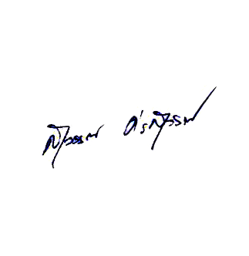
 |  |  |  |  | Grand Total |  | 0.00

-ศูนย์บาทถ้วน-

 |  |  |  |  | (นายสุวรรณ ศรสุวรรณ)
 |  |  |  |  |  |  | 0

Should you have any enquiries concerning this purchase order, please contact อนันตา สาโรวาท on 091-523-5676
428/86 หมู่บ้านเดอะรีเจ้นท์สตรีท ถนนพระยาสุเรนทร์ แขวงบางชัน เขตคลองสามวา กทม. 10510 เลขประจำตัวผู้เสียภาษี : 0105554083616
Tel: 02-1217349 Fax: 02-125-3220 E-mail: info@firsttech.co.th Web: www.firsttech.co.th

